关系图
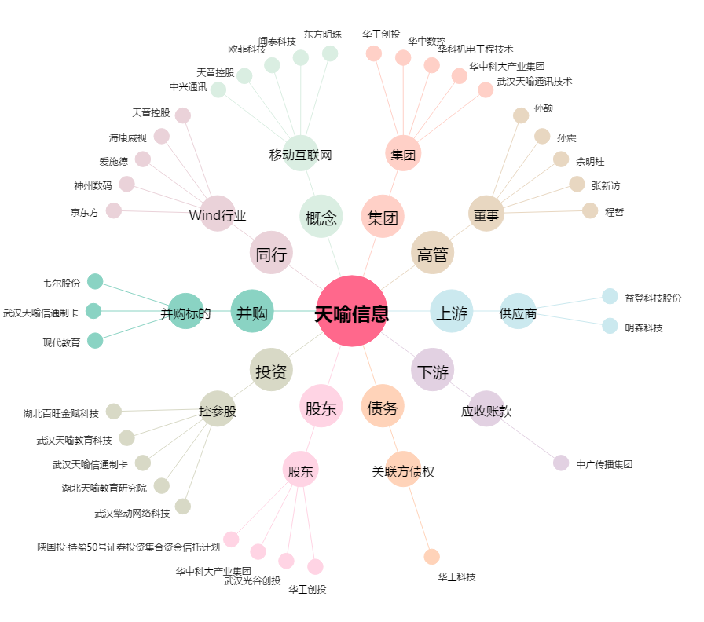
天喻信息[300205.SZ] - 关系概览图

